关系图
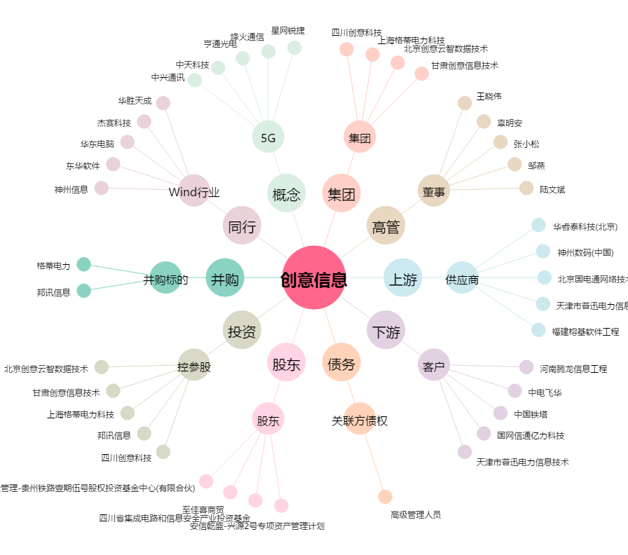
创意信息[300366.SZ] - 关系概览图

